2030
 | Global | LAyC | Argentina
1990 | 756 | 709 | 612
2000 | 711 | 652 | 601
2010 | 634 | 603 | 570
2020 | 624 | 589 | 507
 | 0 | 0
2030 |  | 500
 | Global | LAyC | Argentina

1990 | 756 | 709 | 612

2000 | 711 | 652 | 601

2010 | 634 | 603 | 570

2020 | 624 | 589 | 507
 | Meta No Condicionada | Meta Condicionada
2030 |  | 500

LB
ESCENARIO EMISIONES 2020 - 2050

Las emisiones proyectadas al año 2050 se calculan a partir de la línea base de emisiones al año 2020(*), y el incremento de producción de cemento al 2050 sin eficiencias (58%), según escenario BAU (Business as Usual), que significa producir y utilizar el cemento bajo las mismas condiciones actuales en el 2050.

Las emisiones LB2020 fueron 6,9 MtCO2e, considerando emisiones directas (6,5 MtCO2e) e indirectas del uso de energía eléctrica (0,4 MtCO2e). Al año 2050, se consideró un aumento del 58% del consumo de cemento, que implica llegar a 19,5 Mt, lo que significaría 10,7 MtCO2e de emisiones totales BAU.

AUMENTO DEMANDA |  |  |  |  | PROYECCION EMISIONES TOTALES BAU

Aumento Demanda | 2020 | 2030 | 2040 | 2050 | Emisiones Totales | 2020 | 2030 | 2040 | 2050
FICEM | 0 | 20 | 45 | 70 | FICEM | 126 | 151 | 183 | 214
Perú | 0 | 20 | 50 | 80 | Perú | 6.7 | 8.1 | 10.1 | 12.2
Colombia | 0 | 20 | 35 | 50 | Colombia | 8.4 | 9.5 | 11.1 | 12.7 | SE DEJA COMPARACION CON PAISES
Chile | 0 | 10 | 25 | 40 | Chile | 3.8 | 4.0 | 4.4 | 4.7 | FICEM SE CAMBIA POR COMPAÑÍA
ARGENTINA | 0 | 18 | 37 | 55 | Argentina | 6.9 | 8.1 | 9.3 | 10.6 | ARGENTINA SE SUMA INDEPENDIENTE
GCCA Roadmap | 0 | 15 | 33 | 52

 |  |  |  |  | EMISIONES ESCENARIO BAU | 2020 | 2030 | 2040 | 2050
 |  |  |  |  | Clínker BAU [Mt] | 8.5 | 10.0 | 11.6 | 13.2
 |  |  |  |  | Cemento BAU [Mt] | 12.5 | 14.8 | 17 | 19.4
 |  |  |  |  | FE Clinker BAU [kgCO2/tck] | 749 | 749.0 | 749 | 749
 |  |  |  |  | Aumento Demanda Escenario BAU [%] | 0.0 | 18 | 37 | 55
 |  |  |  |  | Emisiones Directas Clinker BAU [MtCO2] | 6.4 | 7.5 | 8.7 | 9.9
 |  |  |  |  | Emisiones Alcance 2 BAU [MTCO2] | 0.5 | 0.3 | 0.6 | 0.6
 |  |  |  |  | Emisiones Totales BAU [MTCO2] | 6.9 | 8.1 | 9.3 | 10.6

Eje 1-1
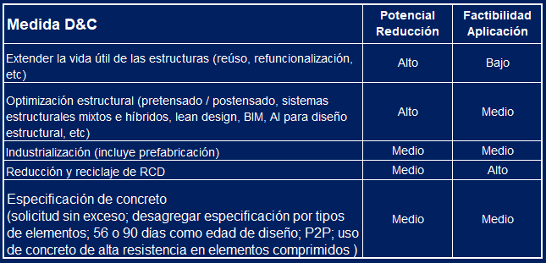
DISEÑO Y CONSTRUCCION

 | 1 | 1 | 1 | 1 | 1
Aumentar la eficiencia en el uso de concreto en la construcción, a través de la inclusión de etapas y actividades aguas arriba y aguas abajo de la industria del cemento y concreto – como diseño, planificación, especificación y construcción – significa, entre otros, no sobre utilizar concreto, si no el volumen más bajo posible que cumpla con los requisitos de aplicación sin comprometer durabilidad y seguridad.

Algunas aplicaciones son: elementos de fachada tipo sándwich; diseño con AI y optimización elementos estructurales; cálculos de diseño lineal/elásticos hasta cálculos basados en plasticidad, reutilización residuos de concreto, entre otros. Proyectistas, diseñadores, especificadores, inspectores y directores de obra, contratistas y el Poder Público tienen un rol central para su despliegue.

Eje 1-2
EFICIENCIA PRODUCCION CONCRETO

La optimización en la producción de concreto, implica hacer más eficiente el uso del cemento en el concreto, para una prestación de referencia, reduciendo, además, la huella de carbono del concreto. Esta mejora se debe lograr sin comprometer la calidad del producto.

Actualmente, la composición de la fabricación del concreto en LAC, se distribuye de la siguiente manera: 28% de premezclado, 64% de cemento en sacos; 5% de mezcla en silos de obra; 3% de prefabricados. Se proyecta, que para el año 2050, la distribución sea de la siguiente forma: 45% de premezclado, 40% de cemento en sacos; 5% de mezcla en silos de obra; 10% de prefabricados; aumentando así la industrialización en este proceso.

% CEMENTO EN SACOS |  |  |  |  | % READYMIX |  |  |  |  |  | % CEMENTO EN SILOS OBRA |  |  |  |  | % PREFABRICADOS

% Cemento Sacos | 2020 | 2030 | 2040 | 2050 |  | % Readymix | 2020 | 2030 | 2040 | 2050 | % Silos | 2020 | 2030 | 2040 | 2050 | % Prefabricados | 2020 | 2030 | 2040 | 2050
FICEM | 64 | 59 | 50 | 40 |  | FICEM | 28 | 33 | 39 | 45 | FICEM | 5 | 5 | 5 | 5 | FICEM | 3 | 3 | 7 | 10
Perú | 78 | 75 | 73 | 70 |  | Perú | 17 | 24 | 29 | 34 | Perú | 3 | 6 | 7 | 7 | Perú | 1 | 2 | 3 | 4
Colombia | 69 | 64 | 57 | 50 |  | Colombia | 23 | 26 | 31 | 35 | Colombia | 6 | 5 | 8 | 10 | Colombia | 3 | 5 | 5 | 5
Chile | 30 | 25 | 18 | 10 |  | Chile | 55 | 60 | 65 | 70 | Chile | 10 | 5 | 8 | 10 | Chile | 5 | 10 | 13 | 15
ARGENTINA | 53 | 47 | 45 | 43 |  | ARGENTINA | 35 | 39 | 41 | 42 | ARGENTINA | 7 | 7 | 7 | 7 | ARGENTINA | 5 | 7 | 7 | 7

 | 2020 | 2030 | 2040 | 2050
Sacos | 53 | 47 | 45 | 43
Factor Clínker | 58 | 55 | 54 | 52 |  | COMPOSICION CONCRETO | 2020 | 2030 | 2040 | 2050 | % y FCk por Canal | 2020 | 2030 | 2040 | 2050
Readymix | 35 | 39 | 41 | 42 |  | Volumen Total Concreto [Mm3] | 48 | 57 | 66 | 75 | % Readymix | 35 | 39 | 41 | 42
Factor Clínker | 78 | 75 | 72 | 69 |  | Participacion Premezclado [%] | 35% | 39% | 45% | 50% | FCk
Silos Obra | 7 | 7 | 7 | 7 |  | Participacion Sacos [%] | 48% | 47% | 39% | 30% | Sacos
Factor Clínker | 77 | 72 | 70 | 67 |  | Participacion Silos [%] | 6% | 7% | 9% | 10% | FCk
Precast | 5 | 7 | 7 | 7 |  | Participacion Prefabricados [%] | 8% | 7% | 9% | 10% | Silos
Factor Clínker | 80 | 75 | 71 | 67 |  | CEMENTO EN CONCRETO [kgCem/m3) | 380 | 375 | 361 | 346 | FCk
 |  |  |  |  |  |  |  |  |  |  | Precast
 | 68 | 65 | 63 | 61 |  |  |  |  |  |  | FCk

Eje 2
CEMENTO EN CONCRETO
 | FICEM | Perú | Colombia | Chile | ARGENTINA
2020 | 451 | 366 | 366 | 354 | 382
2030 | 447 | 322 | 333 | 347 | 377
2040 | 402 | 316 | 317 | 337 | 356
2050 | 356 | 310 | 300 | 326 | 335

 |  |  |  |  |  | CEMENTO [Mt] | 2020 | 2030 | 2040 | 2050
 | CEMENTO EN CONCRETO | 2020 | 2030 | 2040 | 2050 | CEMENTO BAU | 13 | 15 | 17 | 19
 | FICEM | 451 | 447 | 402 | 356 | CEMENTO NZA | 13 | 14 | 16 | 17
 | Perú | 366 | 322 | 316 | 310
 | Colombia | 366 | 333 | 317 | 300 | CONCRETO
 | Chile | 354 | 347 | 337 | 326 | Mm3 | 34 | 46 | 52 | 57
 | ARGENTINA | 382 | 377 | 356 | 335
 |  |  |  |  |  | CEMENTO/CONCRETO
 |  |  |  |  |  | kgCem/m3 | 368 | 307 | 305 | 304

Eje 3
 | CEMENTO Y ADICIONES

El parámetro más importante para determinar las emisiones de CO2e del cemento es su contenido o porcentaje de clínker, que se conoce como factor clínker. A nivel global, según datos reportados en GNR al año 2022, el factor clínker fue de 77%, el cual junto al yeso (5%), caliza (9%), puzolana (2%), escoria (3%); cenizas (3%) y otras adiciones (1%), forman el cemento.

FACTOR CLINKER |  |  |  |  |  | FACTOR CLINKER POR CANAL ARGENTINA |  |  |  |  | PARTICIPACION POR CANAL

 |  |  |  |  |  | FACTOR CLINKER CANAL | 2020 | 2030 | 2040 | 2050 |  | CANAL | 2020 | 2030 | 2040 | 2050
 | Factor Clinker | 2020 | 2030 | 2040 | 2050 | FCk Readymix | 78% | 75% | 72% | 69% |  | Concreto Mm3 | 33 | 38 | 44 | 50
 | FICEM | 67 | 66 | 63 | 60 | FCk Sacos | 58% | 55% | 54% | 52% |  | Premezclado [%] | 35% | 39% | 41% | 42%
 | Perú | 75 | 70 | 69 | 67 | FCk Silos | 77% | 72% | 70% | 67% |  | Sacos [%] | 53% | 47% | 45% | 43%
 | Colombia | 69 | 64 | 60 | 55 | FCk Precast | 80% | 75% | 71% | 67% |  | Silos [%] | 7% | 7% | 7% | 7%
 | Chile | 71 | 68 | 66 | 63 |  |  |  |  |  |  | Prefabricados [%] | 5% | 7% | 7% | 7%
 | ARGENTINA | 68 | 65 | 63 | 61 | MATERIAS PRIMAS CEMENTO | 2020 | 2030 | 2,040 | 2050
 | GCCA Roadmap | 63 | 58 | 56 | 54 | Clínker [%] | 67% | 65% | 63% | 61%
 |  |  |  |  |  | Yeso [%] | 5% | 5% | 5% | 5%
 |  |  |  |  |  | Caliza [%] | 17% | 15% | 18% | 20%
 |  |  |  |  |  | Escoria Alto Horno [%] | 5% | 4% | 5% | 5%
 | Pertic |  |  |  |  | Cenizas Volantes [%] | 0% | 2% | 1% | 0%
 |  |  |  |  |  | Puzolana Natural [%] | 5% | 5% | 4% | 3%
 |  |  |  |  |  | Arcillas Calcinadas [%] | 1% | 4% | 5% | 5%
 |  |  |  |  |  | Otras Adiciones [%] | 0% | 1% | 1% | 1%

 |  |  |  |  |  |  | 100% | 101% | 101% | 100%

Eje 4
EFICIENCIA TERMICA

 | Eficiencia Térmica | 2020 | 2030 | 2040 | 2050
 | FICEM | 3.6 | 3.5 | 3.5 | 3.4
 | Perú | 3.4 | 3.2 | 3.2 | 3.1
 | Colombia | 4.1 | 3.8 | 3.7 | 3.5
 | Chile | 3.9 | 3.5 | 3.4 | 3.3
 | ARGENTINA | 3.4 | 3.4 | 3.3 | 3.3

Eje 5
COMBUSTIBLES FOSILES CONVENCIONALES

 |  |  |  |  |  | Combustible | 2020 | 2030 | 2040 | 2050
 | Fosiles Tradicionales | 2020 | 2030 | 2040 | 2050 | Total Fosiles Tradicionales | 93% | 90% | 84% | 77%
 | FICEM | 89 | 75 | 58 | 40 | Gas Natural | 82% | 82% | 78% | 75%
 | Perú | 100 | 81 | 68 | 54 | Petcoke | 11% | 8% | 5% | 2%
 | Colombia | 92 | 85 | 65 | 45 | Carbón
 | Chile | 85 | 65 | 44 | 22 | Heavy Fuel
 | ARGENTINA | 93 | 90 | 84 | 77 | Diesel Oil
 | GCCA Roadmap | 94 | 78 | 68 | 57 | Otros

 | Carbon
 | Petcoke
 | Gas Natural

Eje Coproc
COPROCESAMIENTO

 | Coprocesamiento | 2020 | 2030 | 2040 | 2050 | Biomasa | 2020 | 2030 | 2040 | 2050 | Combustible | 2020 | 2030 | 2040 | 2050
 | FICEM | 11 | 24 | 43 | 50 | FICEM | 3 | 4 | 7 | 10 | Derivados de Residuos | 3% | 5% | 7% | 8%
 | Perú | - | 19 | 33 | 46 | Perú | - | 8 | 16 | 23 | Residuos Sólidos (RSU/RIS) | 1% | 2% | 3% | 4%
 | Colombia | 8 | 15 | 35 | 55 | Colombia | 1 | 3 | 7 | 10 | Neumáticos Fuera de Uso | 1% | 2% | 3% | 3%
 | Chile | 15 | 35 | 57 | 78 | Chile | 1 | 7 | 15 | 22 | Otros Residuos | 1% | 1% | 2% | 3%
 | ARGENTINA | 5 | 10 | 14 | 18 | Argentina | 3 | 5 | 8 | 10
 | GCCA Roadmap | 6 | 22 | 33 | 43 |  | 8 | 15 | 22 | 28 | grafico 2 local biomasa + cdr y coproc

Eje 6
COMBUSTIBLES FOSILES ALTERNATIVOS

 | CDR Fosiles | 2020 | 2030 | 2040 | 2050 | Biomasa | 2020 | 2030 | 2040 | 2050 | Combustible | 2020 | 2030 | 2040 | 2050
 | FICEM | 8 | 20 | 30 | 40 | FICEM | 3 | 4 | 7 | 10 | Derivados de Residuos | 3% | 5% | 7% | 8%
 | Perú | - | 4 | 11 | 18 | Perú | - | 8 | 16 | 23 | Residuos Sólidos (RSU/RIS) | 1% | 2% | 3% | 4%
 | Colombia | 7 | 12 | 26 | 40 | Colombia | 1 | 3 | 7 | 10 | Neumáticos Fuera de Uso | 1% | 2% | 2% | 2%
 | Chile | 14 | 23 | 33 | 43 | Chile | 1 | 7 | 15 | 22 | Otros Residuos | 1% | 1% | 2% | 2%
 | ARGENTINA | 3 | 5 | 7 | 8 | Argentina | 3 | 5 | 8 | 10 | Waste oil
 |  |  |  |  |  |  | 6 | 10 | 15 | 18 | RDF (incl. Plasticos)
 |  |  |  |  |  |  |  |  |  |  | Solventes

Eje 7
COMBUSTIBLES DERIVADOS DE BIOMASA

Biomasa | 2020 | 2030 | 2040 | 2050 | Combustible | 2020 | 2030 | 2040 | 2050
FICEM | 3 | 4 | 7 | 10 | Derivados de Biomasa | 4% | 5% | 8% | 10%
Perú | - | 8 | 16 | 23 | Residuos Agrícolas | 3% | 4% | 5% | 7%
Colombia | 1 | 3 | 7 | 10 | Maderas | 0% | 0% | 1% | 1%
Chile | 1 | 7 | 15 | 22 | Otros Residuos Biomasa | 1% | 1% | 2% | 2%
ARGENTINA | 4 | 5 | 8 | 10 | Lodos
 |  |  |  |  | Papeles, cartones

Eje 8
COMBUSTIBLES DE HIDROGENO BAJO EN CARBONO

 |  |  |  |  | MATRIZ COMBUSTIBLES | 2020 | 2030 | 2040 | 2050
 |  |  |  |  | Fósiles Tradicionales | 93% | 90% | 84% | 77%
 |  |  |  |  | Derivados Residuos Fósiles | 3% | 5% | 7% | 8%
 |  |  |  |  | Biomasa | 4% | 5% | 8% | 10%
 |  |  |  |  | Hidrógeno | 0% | 0% | 1% | 5%
 |  |  |  |  | Energia Producción H2 (MWh/tH2) | 44 | 44 | 44 | 44
 |  |  |  |  | Poder Calorífico (MJ/kgH2) | 120 | 120 | 120 | 120

Coprocesamiento | 2020 | 2030 | 2040 | 2050
FICEM | - | 1 | 6 | 10
Perú | - | - | 1 | 1
Colombia | 1 | 3 | 7 | 10
Chile | - | 2 | 6 | 10
Argentina | - | - | 3 | 5
Global GNR

Eje 9-10-11
COMBUSTIBLES DE HIDROGENO BAJO EN CARBONO

2050 | CCUS | Metano | SbN | total
FICEM | 30 | 3 | 9 | 42
Argentina | 19 | 10 | 13 | 42
Perú | 20 | 9 | 11 | 40 | 0.83 | 2.74
GCCA | 36 | 0 | 0 | 36 | 22% | 16%
Colombia | 16 | 4 | 13 | 33
Chile | 22 | 2 | 9 | 33
Cembureau | 42
India
China | 30
Canada | 57
 | Ejes 12-13 | CCUS

 |  |  |  |  |  |  | RECARBONATACION |  | 2020 | 2030 | 2040 | 2050
 |  |  |  |  |  |  | Factor Recarbonatación | % | 20% | 20% | 20% | 20%
 |  |  |  |  |  |  | Factor Emisión Calcinación | kgCO2/kgCk | 0.525 | 0.525 | 0.525 | 0.525
 |  |  |  |  |  |  | Volumen Producción Clínker | MtCk | 8.5 | 9.2 | 9.9 | 10.5
 |  |  |  |  |  |  | Sumidero de Emsiones | MtCO2 | 0.89 | 0.97 | 1.0 | 1.1

CCUS
APORTE PORCENTUAL EN REDUCCION DE EMISIONES BAU 2050 TECNOLOGIAS CCUS
 | CCUS | SbN | Metano | Total | FCk | Coproces
India* | 25% |  |  | 25% | 56% | 50%
China | 30% |  |  | 30% | 65% | 53%
Chile | 22% | 2% | 9% | 33% | 63% | 66%
Colombia | 16% | 4% | 13% | 33% | 55% | 50%
GCCA | 36% |  |  | 36% | 54% | 43%
Perú | 20% | 9% | 11% | 40% | 63% | 45%
FICEM | 30% | 3% | 9% | 42% | 60% | 50%
Cembureau | 42% |  |  | 42% | 65% | 90%
Argentina | 19% | 10% | 13% | 42% | 61% | 18%

2050 | CCUS | SbN | Metano | Total | FCk | Coproces
India* | 25% |  |  | 25% | 56% | 50%
China | 30% |  |  | 30% | 65% | 53%
Chile | 22% | 2% | 9% | 33% | 63% | 66%
Colombia | 16% | 4% | 13% | 33% | 55% | 50%
GCCA | 36% |  |  | 36% | 54% | 43%
Perú | 20% | 9% | 11% | 40% | 63% | 45%
FICEM | 30% | 3% | 9% | 42% | 60% | 50%
Cembureau | 42% |  |  | 42% | 65% | 90%
Argentina | 19% | 10% | 13% | 42% | 61% | 18%

 | Ejes 12-13 | CCUS

 |  |  |  |  |  |  | RECARBONATACION |  | 2020 | 2030 | 2040 | 2050
 |  |  |  |  |  |  | Factor Recarbonatación | % | 20% | 20% | 20% | 20%
 |  |  |  |  |  |  | Factor Emisión Calcinación | kgCO2/kgCk | 0.525 | 0.525 | 0.525 | 0.525
 |  |  |  |  |  |  | Volumen Producción Clínker | MtCk | 8.5 | 9.2 | 9.9 | 10.5
 |  |  |  |  |  |  | Sumidero de Emsiones | MtCO2 | 0.89 | 0.97 | 1.0 | 1.1

Resumen Ejes de Reduccion
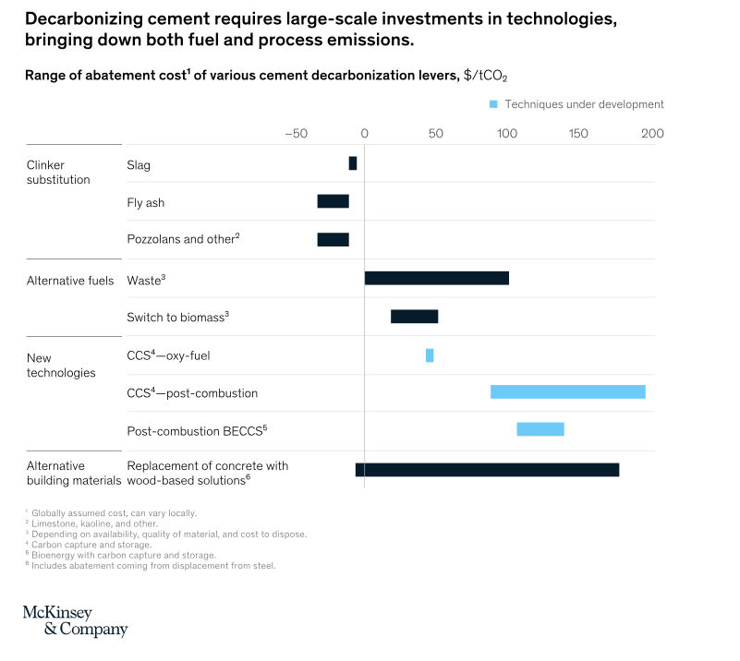
11%
7%
9%
0,5%
0,5%
2%
1%
10%
0,11%
19%
13%
6%
10%
Sacos
48% - 47% - 30%
Cemento en concreto
380 - 375 - 346
kg cem/ m3
Factor Clínker
67% - 65% - 61%
Eficiencia Térmica
3420 - 3400 - 3300
MJ/tCk
Petcoke
11% - 8% - 2%
Gas Natural
82% - 82% - 75%
CDR
3% - 5% - 8%
Biomasa
4% - 5% - 10%
H2V
0% - 0% - 5%
ROADMAP NZA GCCA-FICEM ARGENTINA 2050
 |  |  | 2023 | 18% | 55%
 |  |  | 2020 | 2030 | 2050 | baja demanda | alta demanda
PRINCIPALES INDICADORES | Cemento BAU | Mt | 12.6 | 14.8 | 19.5 | 2030: 10% a 20% 2050: 25% a 40% | 2030: 25% a 40% 2050: 50% a 80%
 | Cemento NZA | Mt | 12.6 | 14.1 | 16.9 |  | 1 | LB 2020 Ck | 6.3
 | Emisiones Brutas Cemento | kg CO2/t cement | 503 | 491 | 486 |  |  | Alc2 | 0.42
 | Emisiones Netas Cemento | kg CO2/t cement | 495 | 477 | 464 |  |  | Total 2020 | 6.73
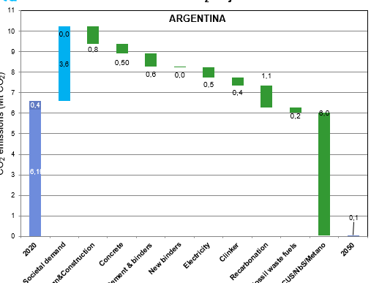
 | Clinker BAU | Mt | 8.5 | 9.7 | 13.1 |  |  | Aumento 2050 | 1.55
 | Clinker NZA | Mt | 8.5 | 9.2 | 10.4 | 0 |  | BAU 2050 | 10.4
 | Factor Clinker NZA | % | 67.5% | 65% | 61% | 2%
 | Coprocesamiento NZA | % | 7% | 10% | 18% | 10.1 | 2 | D&C (13%) | -1.0 | 9.43 | -10% | 9.43
 | Biomasa | % | 4% | 5% | 10% |  | 3 | Concreto (7%) | -0.6 | 10.07 | -6% | 8.79
 | Consumo Térmico | MJ/t clinker | 3425 | 3400 | 3300 |  | 4 | Cem&Adic (7%) | -0.9 | 10.92 | -8% | 7.94
 | Consumo de Concreto | Mm3 | 32.9 | 37.5 | 50.5 | Clinker (15,5%) | 5 | Efic. Term (2%) | -0.1 | 10.97 | -1%
MtCO₂
Evitadas
 | Cemento en el Concreto | kgcem/m3 | 381.5 | 377.1 | 334.9 |  | 6 | Fosil Conv (3%) | -0.1 | 11.06 | -1%
 | Emisiones Directas (Calcinación + Comb. Fósiles) | Mt | 6.3 | 7.3 | 9.4 | 7.45 | 7 | Fosil Alt (2%) | -0.2 | 11.27 | -2%
 | Emisiones Residuales (sin CCUS) | Mt | 5.4 | 6.2 | 5.5 |  | 8 | Biom (5%) | -0.1 | 11.40 | -1%
 | Aumento Demanda | % | 0.0 | 1.18 | 1.55 |  | 11 | Metano (5%) | -0.5 | 14.19 | -5%
 | Indicador | Unidad | 2020 | 2030 | 2050 |  | 9 | H2V (0,5%) | -0.0 | 11.41 | 0%
 | Factor de Emisión Clínker Ponderado | kg CO2/t clinker | 745 | 751 | 719 |  | 10 | CCUS (21%) | -2.3 | 13.68 | -22% |  | a | 19
 | FE Clínker Local Bruta | kg CO2/t clinker | 745 | 751 | 719 |  | 14 | SbN (21%) | -2.3 | 18.2 | -22% |  | b | 23
 | FE Clínker Importado Bruta | kg CO2/t clinker | 865 | 865 | 865 |  | 12 | Electr (7%) | -0.6 | 14.80 | -6% |  | c | 41
 | Participación Clínker Importado | % | 0% | 0% | 0% |  | 13 | Recarb (12%) | -1.1 | 15.89 | -10% |  | d | 7
 | Emisiones Clínker 2020 | Mt CO2 | 6.3 | 7.3 | 9.4 |  |  | 61.5 |  |  | -93.26% |  | e | 10
 | Factor Eléctrico | [g CO2/kWh] | 272 | 200 | 14 |  |  | 38.5
 | Consumo eléctrico Total | TWh | 1.55 | 1.68 | 3.71 |  |  |  | -0.3 |  | -2.6%
 | Emisiones Eléctricas | Mt CO2 | 0.4 | 0.3 | 0.1 |  |  | 20 | E. Termica | 0.5%
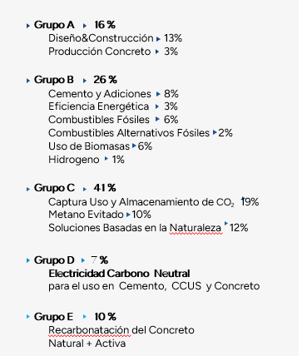
EMISIONES TOTALES DE CO2 LINEA BASE 2020 (LINEA BASE) |  | Mt CO2 | 6.7 | 7.6 | 9.5 |  |  | 31 | Fosil Conv | 0.8%
AUMENTO EMISIONES POR DEMANDA SOCIAL 2050 (EJE 1) |  | Mt CO2 | N/A | 7.27 | 3.7 | 10.4 |  | 45 | Biomasa | 1.2%
 |  |  | 2022 | 2030 | 2050 |  | 22% | 4 | H2V | 0.1%
CANALES | Concreto Premezclado | % | 35% | 39% | 43% | 67.8% | -11% | 100.00 |  | 2.6%
 | Factor clínker | % | 78% | 75% | 69% | 65.4% |  | 101%
 | Infraestructura | % | 50% | 50% | 50% | 61.2% |  | 100%
 | Construcción Estructural | % | 50% | 50% | 50% |  |  | 100%
 | Construcción No Estructural | % | 0% | 0% | 0% |  | -19%
 | Sacos | % | 53% | 47% | 43% |  | -9% |  |  |  |  |  |  |  | 55%
 | Factor clínker | % | 57% | 55% | 52%
 | Infraestructura | % | 20% | 20% | 20%
 | Estructural | % | 40% | 40% | 40%
 | No Estructural | % | 40% | 40% | 40%
 | Silo en Obra | % | 7% | 7% | 7%
 | Factor clínker | % | 77% | 72% | 67%
 | Infraestructura | % | 100% | 100% | 100%
 | Estructural | % | 0% | 0% | 0% |  |  |  | 99
 | No Estructural | % | 0% | 0% | 0%
 | Prefabricados | % | 5% | 7% | 7%
 | Factor clínker | % | 80% | 75% | 67%
 | Infraestructura | % | 80% | 80% | 70%
 | Estructural | % | 20% | 20% | 30%
 | No Estructural | % | 0% | 0% | 0%
 | Adiciones (DS, Ef. D&C) | Mt | 5.1 | 12.0 | 10.7
 | Adiciones (DS, Ef. Concreto) | Mt | 5.1 | 12.5 | 11.7 |  | 92.2%
EMISIONES EVITADAS DISEÑO & CONSTRUCCION (EJE 2) |  | Mt CO2 | N/A | 0.6 | 1.01 | 10% |  |  |  |  |  |  |  | 4%
EMISIONES EVITADAS CONCRETO (EJE 3) |  | Mt CO2 | N/A | 13.3 | 0.64 | 6%
CEMENTO EN EL CONCRETO |  | kg cemento / m3 | 381 | 377 | 335 | 0.93 |  |  |  | 65
 |  |  | 2022 | 2030 | 2050 |  |  |  |  | 5
CEMENTO & ADICIONES | Factor Clínker Consolidado | % | 68% | 65% | 61% | 101.0% | 100.4% | 100.2% |  | 15
 | Yeso | % | 5% | 5% | 5% |  |  |  |  | 4
 | Caliza | % | 17% | 15% | 20% |  |  |  |  | 2
 | Escoria | % | 5% | 4% | 5% |  |  |  |  | 5
 | Cenizas | % | 0% | 2% | 0% |  |  |  |  | 4
 | Puzolana | % | 5% | 5% | 3%
 | Arcilla Calcinada | % | 1% | 3% | 5%
 | Otras Adiciones | % | 0% | 1% | 1%
 | Diferencia Factor Clínker vs. 2022 |  | 0% | 2% | 7%
 | Factor Emisión Clínker 2020 |  | 745 | 745 | 745
EMISIONES EVITADAS CEMENTO & ADICIONES (EJE 4) |  | Mt CO2 |  | 0.25 | 0.83 | 8% | 0.96175849914 | 9.21%
 |  |  | 2022 | 2030 | 2050
NUEVOS CEMENTOS | Cementicio en el Concreto | Mt Cementicio | 12.6 | 14.1 | 16.9
 | Nuevos cementicios en producción de concreto | kg CO2/kg new binder | 1% | 1% | 0.0
 | Factor medio emisión CO2 nuevos cementicios | kg CO2/kg new binder | 6.8 | 0.40 | 0.3
 | Factor Aglomerante Clínker en Concreto | kg Ck/kg cementitious | 14.141 | 13.022 | 0.6
EMISIONES EVITADAS NUEVOS CEMENTOS (EJE 6) |  |  | 0.5 | 1.33 | 0.0 | 0.3%
 |  |  | 2022 | 2030 | 2050
EMISIONES ELECTRICAS | Factor emisión red eléctrica | [g CO2/kWh] | 272 | 200 | 14
 | Consumo eléctrico específico | [kWh/t cement] | 120 | 115 | 87
 | Consumo eléctrico producción cemento | [TWh] | 1.51 | 1.63 | 1.47
 | Consumo eléctrico adicional de CCUS | [kWh/t clinker] | 0 | 0 | 200
 | Consumo eléctrico de CCUS | [TWh] | 0.0 | 0.0 | 2.11
 | Consumo eléctrico adicional en concreto | [kWh/m3] | 3.0 | 3.0 | 5.0
 | Consumo eléctrico de mezcla concreto | [TWh] | 0.04 | 0.05 | 0.13
 | Consumo eléctrico Total | [TWh] | 1.55 | 1.68 | 3.71
EMISIONES INDIRECTAS ELECTRICIDAD (EJE 1) |  | (Mt CO2) | 0.42 | 0.34 | 0.05

EMISIONES UPTAKE (EJE 6) |  | (Mt CO2) |  |  | 0.5 | 4.8% | 5.26%
 |  |  | 2022 | 2030 | 2050 |  | 99,5% lo abate directamente y queda u 0,5%
FACTOR EMISIONES CLINKER | Clínker Propio | % | 100% | 100% | 100%
 | Emisiones Calcinación | kg CO2/kg clinker | 0.525 | 0.525 | 0.525
 | Emisiones carbono organico piedra caliza | kg CO2/kg clinker | 0.011 | 0.011 | 0.011
 | Emisiones Combustibles Fósiles | kg CO2/kg clinker | 0.201 | 0.201 | 0.166 | -20.9%
 | Emisiones Combustibles Derivados Residuos fósiles | kg CO2/kg clinker | 0.0082 | 0.0133 | 0.0168 | 51.5%
 | Emisiones de Biomasa | kg CO2/GJ fuel mix | 0.014 | 0.018 | 0.033 | 58.5%
 | Factor Emisión Clínker Local Neta | kg CO2/t clinker | 737 | 737 | 702
 | Factor Emisión Clínker Local Bruta | kg CO2/t clinker | 745 | 751 | 719
 | Clínker Importado | % | 0% | 0% | 0%
 | Factor Emisión | kg CO2/t clinker | 865 | 865 | 865
 | Transporte Naviero (20,000 kms) |  | 0 | 0 | 0
 | Factor Emision Clínker Importado |  | 865 | 865 | 865
EMISIONES DE CO2 CLINKER BAU |  | Mt CO2 | 6.31 | 7.27 | 7.72
EMISIONES DE CO2 CLINKER NZA |  | Mt CO2 | 6.31 | 6.94 | 7.45
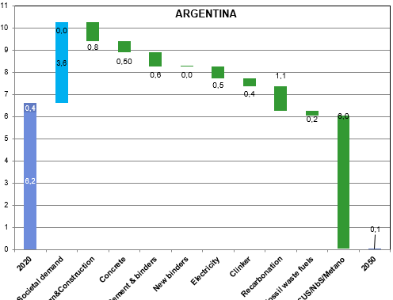
EMISIONES EVITADAS (EJE 7) |  | Mt CO2 |  |  | 0.3 | 2.6%
 |  |  | 2022 | 2030 | 2050
COMBUSTIBLES HORNO | Fósiles Tradicionales |  | 93% | 90% | 77% | -16.0%
 | Carbón | % | 0% | 0% | 0%
 | Factor emisión | kg CO2/GJ | 96 | 96 | 96
 | Petcoke | % | 11% | 8% | 2%
 | Factor emisión | kg CO2/GJ | 93 | 93 | 93
 | Gas Natural | % | 82% | 82% | 75%
 | Factor emisión | kg CO2/GJ | 56 | 56 | 56
 | Coprocesamiento |  | 7% | 10% | 18%
 | Derivados de residuos fósiles | % | 3% | 5% | 8% | 5.0%
 | Factor emisión | kg CO2/GJ | 80 | 80 | 80
 | Biomasa | % | 4% | 5% | 10% | 6.0%
 | Factor emisión | kg CO2/GJ | 100 | 100 | 100
 | Hidrógeno | % | 0% | 0% | 5% | 5.0%
 | Factor emisión | kg CO2/GJ | 0 | 0 | 0
 | FE Mix Derivados Residuos Fósiles | kg CO2/GJ fossil fuel | 2.4 | 4.0 | 6.4
 | Demanda Energía Térmica | (MJ/tCk) | 3425 | 3500 | 3300
EMISIONES EVITADAS COMBUSTIBLES ALTERNOS FOSILES (EJE 9) |  | (Mt CO2) | 0.07 | 0.13 | 0.2 | 2.1%
 |  |  | 2022 | 2030 | 2050
RECARBONATACION | FACTOR Recarbonatación (estudio IVL) | [kgCO2/kg calcinación CO2] | 20% | 20% | 20%
 | Factor emisión calcinación | [kgCO2/kg ck] | 0.525 | 0.525 | 0.525
 | Volumen Producción Clínker | [Mt Clínker] | 8.5 | 9.2 | 10.4
SUMIDERO EMISIONES (EJE 8) |  |  | 0.89 | 0.97 | 1.1 | 10.4%

 |  |  | 2022 | 2030 | 2050 | %Reduccion
CCUS NbA METANO | Emisiones Clínker | Mt CO2 | 6.3 | 7.3 | 7.5
 | Emisiones Combustibles AF | Mt CO2 | 0.07 | 0.13 | 0.22
 | Re Carbonatación | Mt CO2 | 0.89 | 0.97 | 1.1
 | Emisiones Remanentes (Eje 10) | Mt CO2 | 5.4 | 6.2 | 5.53 | 53% | 3.9 | 70% | 37%
 | CCUS (1/3 Emisiones Remanentes) | Mt CO2 | 0.0 | 0.0 | 2.3 | 22% | 0.6 | 10% | 5%
 | Metano (2,9 veces CO2 de la Biomasa) | MtCO2 Eq | 0.3 | 0.4 | 0.5 | 5% | 1.1 | 20% | 11%
 | Soluciones Basadas en la Naturaleza | Mt CO2 | 0.0 | 0.0 | 2.3 | 22% | 5.5
 |  |  |  |  |  | 96.8%
 |  |  |  |  |  | 92.2%

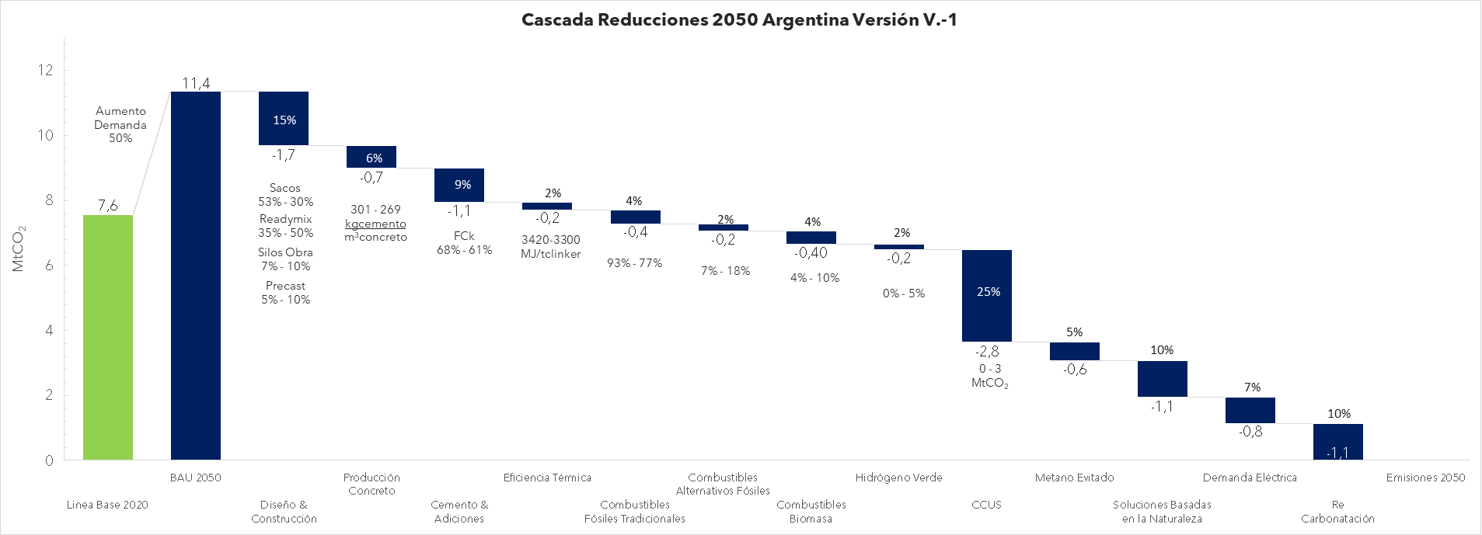

3887 MJ/tCk

Waterfall 2050
GCCA-FICEM CO2 Hoja de Ruta 2050 VER. 20.04.23
 | Direct CO2 emissions (Mt CO2) | Indirect CO2 emissions (Mt CO2) | (white) | increase (blue) | decrease (green)
2020 | 6.2 | 0.4
Societal demand |  |  | 6.6 | 3.6 | 0.0
Design&Construction |  |  | 9.4 | 0.0 | 0.8
Concrete |  |  | 8.9 | 0.0 | 0.5
Cement & binders |  |  | 8.3 | 0.0 | 0.6
New binders |  |  | 8.2 | 0.0 | 0.0
Electricity |  |  | 7.7 | 0.0 | 0.5
Clinker |  |  | 7.4 | 0.0 | 0.4
Recarbonation |  |  | 5.8 | 0.0 | 1.6
Fossil waste fuels |  |  | 5.6 | 0.0 | 0.2
CCUS/NbS/Metano |  |  | 0.1 | 0.0 | 5.5
2050 | 0.0 | 0.1

Ejes HR
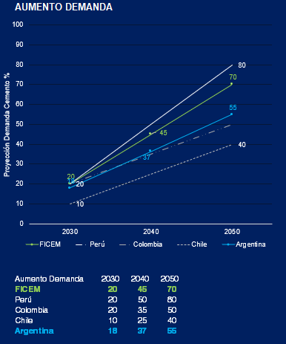
ESCENARIO EMISIONES 2050

Las emisiones proyectadas al año 2050 se calculan a partir de la línea base de emisiones al año 2020(*), y el incremento de producción de cemento al 2050 sin eficiencias (58%), según escenario BAU (Business as Usual), que significa producir y utilizar el cemento bajo las mismas condiciones actuales en el 2050.

Las emisiones LB2020 fueron 6,9 MtCO2e, considerando emisiones directas (6,5 MtCO2e) e indirectas del uso de energía eléctrica (0,4 MtCO2e). Al año 2050, se consideró un aumento del 58% del consumo de cemento, que implica llegar a 19,5 Mt, lo que significaría 10,7 MtCO2e de emisiones totales BAU. |  | Medida D&C | Potencial Reducción | Factibilidad Aplicación

 |  | Extender la vida útil de las estructuras (reúso, refuncionalización, etc) | Alto | Bajo

DISEÑO Y CONSTRUCCION |  | Optimización estructural (pretensado / postensado, sistemas estructurales mixtos e híbridos, lean design, BIM, AI para diseño estructural, etc) | Alto | Medio

Aumentar la eficiencia en el uso de concreto en la construcción, a través de la inclusión de etapas y actividades aguas arriba y aguas abajo de la industria del cemento y concreto – como diseño, planificación, especificación y construcción – significa, entre otros, no sobre utilizar concreto, si no el volumen más bajo posible que cumpla con los requisitos de aplicación sin comprometer durabilidad y seguridad.
 |  | Industrialización (incluye prefabricación) | Medio | Medio
Algunas aplicaciones son: elementos de fachada tipo sándwich; diseño con AI y optimización elementos estructurales; cálculos de diseño lineal/elásticos hasta cálculos basados en plasticidad, reutilización residuos de concreto, entre otros. Proyectistas, diseñadores, especificadores, inspectores y directores de obra, contratistas y el Poder Público tienen un rol central para su despliegue. |  | Reducción y reciclaje de RCD | Medio | Alto
 |  | Especificación de concreto (solicitud sin exceso; desagregar especificación por tipos de elementos; 56 o 90 días como edad de diseño; P2P; uso de concreto de alta resistencia en elementos comprimidos ) | Medio | Medio
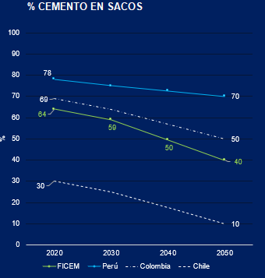
EFICIENCIA PRODUCCION CONCRETO

La optimización en la producción de concreto, implica hacer más eficiente el uso del cemento en el concreto, para una prestación de referencia, reduciendo, además, la huella de carbono del concreto. Esta mejora se debe lograr sin comprometer la calidad del producto.
actualmente, la composición de la fabricación del concreto en LAC, se distribuye de la siguiente manera: 28% de premezclado, 64% de cemento en sacos; 5% de mezcla en silos de obra; 3% de prefabricados. Se proyecta, que para el año 2050, la distribución sea de la siguiente forma: 45% de premezclado, 40% de cemento en sacos; 5% de mezcla en silos de obra; 10% de prefabricados; aumentando así la industrialización en este proceso.

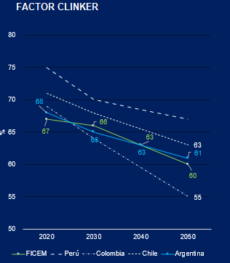
CEMENTO Y ADICIONES

El parámetro más importante para determinar las emisiones de CO2e del cemento es su contenido o porcentaje de clínker, que se conoce como factor clínker. A nivel global, según datos reportados en GNR al año 2022, el factor clínker fue de 77%, el cual junto al yeso (5%), caliza (9%), puzolana (2%), escoria (3%); cenizas (3%) y otras adiciones (1%), forman el cemento.

En LAC, el porcentaje de clínker es de 67%, 10 puntos porcentuales bajo el valor global, debido a la mayor disponibilidad de adiciones como las puzolanas, escoria y cenizas en nuestra región lo que resulta en un producto con menores emisiones de CO2e. Los porcentajes de composición del cemento en LAC son los siguientes: yeso (6%), caliza (11%), puzolana (11%), escoria (2%); cenizas (2%) y otras adiciones (1%) y clínker (67%).

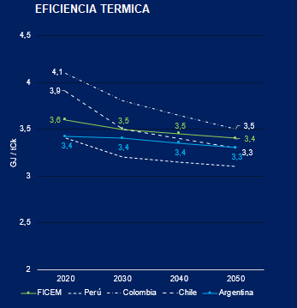
EFICIENCIA TERMICA

Este eje depende de varios factores, entre los que se destacan la preparación de materias pimas y combustibles, el aumento en la capacidad de los hornos, el cambio de hornos largos a hornos con 6 etapas y precalcinador y uso de enfriadores de clínker con tecnología eficiente. El promedio global reportado en GNR año 2022 es de 3501 MJ/tclínker. | 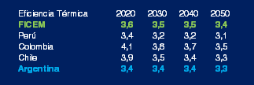

Actualmente, en LAC, según datos de GNR del año 2022, el 55% de los hornos son de tipo proceso seco, con precalentador y precalcinador, mientras que un 24% de hornos operan con proceso seco, con precalentador y sin precalcinador, un 1% de hornos largos sin precalcinador, 18% de hornos mixtos; y el 2% restante corresponde a hornos verticales con proceso húmedo. Los valores de energía específica se encuentran entre los 3465 MJ/tclínker y los 6405 MJ/tclínker. El promedio en LAC es de 3576 MJ/tclínker.

COMBUSTIBLES FOSILES TRADICIONALES

Graficos
FACTOR CLINKER |  |  |  |  | COPROCESAMIENTO |  |  |  |  | % CEMENTO EN SACOS |  |  |  |  | EFICIENCIA TERMICA |  |  |  |  |  | AUMENTO DEMANDA

Factor Clinker | 2020 | 2030 | 2040 | 2050 | Coprocesamiento | 2020 | 2030 | 2040 | 2050 | % Cemento Sacos | 2020 | 2030 | 2040 | 2050 |  | Eficiencia Térmica | 2020 | 2030 | 2040 | 2050 | Aumento Demanda | 2030 | 2040 | 2050
FICEM | 67 | 66 | 63 | 60 | FICEM | 14 | 28 | 44 | 60 | FICEM | 64 | 59 | 50 | 40 |  | FICEM | 3.6 | 3.5 | 3.5 | 3.4 | FICEM | 20 | 45 | 70
Perú | 75 | 70 | 69 | 67 | Perú | - | 12 | 21 | 30 | Perú | 78 | 75 | 73 | 70 |  | Perú | 3.4 | 3.2 | 3.2 | 3.1 | Perú | 20 | 50 | 80
Colombia | 69 | 64 | 60 | 55 | Colombia | 9 | 18 | 29 | 40 | Colombia | 69 | 64 | 57 | 50 |  | Colombia | 4.1 | 3.8 | 3.7 | 3.5 | Colombia | 20 | 35 | 50
Chile | 71 | 68 | 66 | 63 | Chile | 16 | 37 | 63 | 88 | Chile | 30 | 25 | 18 | 10 |  | Chile | 3.9 | 3.5 | 3.4 | 3.3 | Chile | 10 | 25 | 40
Argentina | 68 | 65 | 63 | 61 | Argentina | 7 | 10 | 14 | 18 | Global GNR |  |  |  |  |  | Argentina | 3.4 | 3.4 | 3.3 | 3.3 | Argentina | 18 | 37 | 55
Global GNR |  |  |  |  | Global GNR |  |  |  |  |  |  |  |  |  |  | Global GNR |  |  |  |  | Global GNR

Waterfall 2030
GCCA CO2 roadmap status quo to 2030
 | Direct CO2 emissions (Mt CO2) | (white) | Indirect CO2 emissions (Mt CO2) | increase (blue) | decrease (green)
2020 | 6.2 |  | 0.4
Societal demand |  | 6.6 |  | 1.2 | 0.0
Design & Construction |  | 7.5 |  | 0.0 | 0.3
Concrete |  | 7.5 |  | 0.0 | 0.0
Cement & binders |  | 7.3 |  | 0.0 | 0.2
New binders |  | 7.3 |  | 0.0 | 0.0
Electricity |  | 7.1 |  | 0.0 | 0.1
Clinker |  | 7.1 |  | 0.0 | 0.0
Recarbonation |  | 5.7 |  | 0.0 | 1.4
Fossil waste fuels |  | 5.6 |  | 0.0 | 0.1
CCUS |  | 5.6 |  | 0.0 | 0.0
2030 | 5.3 |  | 0.3

Stacked area 2020 to 2050
Trayectoria Net Zero Chile 2050
 | Direct CO2 emissions | Indirect CO2 emissions | Recarbonation | Electricity | Fossil waste fuels | CCUS | Clinker | New binders | Cement & binders | Concrete | Design & Construction | Societal demand
2020 | 4.91 | 0.42 | 1.28 | 0.00 | 0.00 | 0.00 | 0.00 | 0.00 | 0.00 | 0.00 | 0.00 | 6.61
 | 4.95 | 0.41 | 1.29 | 0.01 | 0.01 | 0.00 | 0.00 | 0.00 | 0.02 | 0.00 | 0.03 | 6.73
 | 4.98 | 0.40 | 1.30 | 0.03 | 0.03 | 0.00 | 0.00 | 0.00 | 0.03 | 0.00 | 0.07 | 6.85
 | 5.02 | 0.39 | 1.32 | 0.04 | 0.04 | 0.00 | 0.00 | 0.00 | 0.05 | 0.00 | 0.10 | 6.97
 | 5.05 | 0.39 | 1.33 | 0.06 | 0.05 | 0.00 | 0.00 | 0.00 | 0.07 | 0.00 | 0.14 | 7.09
 | 5.09 | 0.38 | 1.34 | 0.07 | 0.06 | 0.00 | 0.00 | 0.00 | 0.09 | 0.00 | 0.17 | 7.21
 | 5.12 | 0.37 | 1.36 | 0.08 | 0.08 | 0.00 | 0.00 | 0.00 | 0.10 | 0.00 | 0.21 | 7.33
 | 5.16 | 0.36 | 1.37 | 0.10 | 0.09 | 0.00 | 0.00 | 0.00 | 0.12 | 0.01 | 0.24 | 7.45
 | 5.19 | 0.35 | 1.38 | 0.11 | 0.10 | 0.00 | 0.00 | 0.00 | 0.14 | 0.01 | 0.28 | 7.57
 | 5.23 | 0.34 | 1.39 | 0.12 | 0.12 | 0.00 | 0.00 | 0.00 | 0.16 | 0.01 | 0.31 | 7.68
2030 | 5.26 | 0.34 | 1.41 | 0.14 | 0.13 | 0.00 | 0.00 | 0.00 | 0.17 | 0.01 | 0.34 | 7.80
 | 5.00 | 0.32 | 1.41 | 0.16 | 0.13 | 0.28 | 0.00 | 0.00 | 0.20 | 0.03 | 0.37 | 7.93
 | 4.73 | 0.31 | 1.42 | 0.18 | 0.14 | 0.55 | 0.00 | 0.00 | 0.22 | 0.06 | 0.39 | 8.05
 | 4.47 | 0.29 | 1.43 | 0.19 | 0.14 | 0.83 | 0.00 | 0.00 | 0.24 | 0.08 | 0.42 | 8.17
 | 4.21 | 0.28 | 1.44 | 0.21 | 0.15 | 1.10 | 0.00 | 0.00 | 0.27 | 0.10 | 0.44 | 8.29
 | 3.95 | 0.26 | 1.45 | 0.23 | 0.15 | 1.38 | 0.00 | 0.00 | 0.29 | 0.13 | 0.47 | 8.42
 | 3.68 | 0.25 | 1.46 | 0.25 | 0.16 | 1.65 | 0.00 | 0.00 | 0.31 | 0.15 | 0.49 | 8.54
 | 3.42 | 0.24 | 1.47 | 0.27 | 0.16 | 1.93 | 0.00 | 0.00 | 0.34 | 0.18 | 0.52 | 8.66
 | 3.16 | 0.22 | 1.48 | 0.29 | 0.17 | 2.20 | 0.00 | 0.00 | 0.36 | 0.20 | 0.54 | 8.78
 | 2.89 | 0.21 | 1.49 | 0.31 | 0.17 | 2.48 | 0.00 | 0.00 | 0.38 | 0.23 | 0.57 | 8.90
 | 2.63 | 0.19 | 1.50 | 0.33 | 0.18 | 2.75 | 0.00 | 0.00 | 0.41 | 0.25 | 0.59 | 9.03
 | 2.37 | 0.18 | 1.51 | 0.35 | 0.18 | 3.03 | 0.00 | 0.00 | 0.43 | 0.28 | 0.62 | 9.15
 | 2.10 | 0.17 | 1.52 | 0.36 | 0.18 | 3.30 | 0.00 | 0.00 | 0.45 | 0.30 | 0.64 | 9.27
 | 1.84 | 0.15 | 1.53 | 0.38 | 0.19 | 3.58 | 0.00 | 0.00 | 0.48 | 0.32 | 0.67 | 9.39
 | 1.58 | 0.14 | 1.54 | 0.40 | 0.19 | 3.85 | 0.00 | 0.00 | 0.50 | 0.35 | 0.69 | 9.52
 | 1.32 | 0.12 | 1.55 | 0.42 | 0.20 | 4.13 | 0.00 | 0.00 | 0.52 | 0.37 | 0.72 | 9.64
 | 1.05 | 0.11 | 1.55 | 0.44 | 0.20 | 4.41 | 0.00 | 0.00 | 0.55 | 0.40 | 0.74 | 9.76
 | 0.79 | 0.09 | 1.56 | 0.46 | 0.21 | 4.68 | 0.00 | 0.00 | 0.57 | 0.42 | 0.77 | 9.88
 | 0.53 | 0.08 | 1.57 | 0.48 | 0.21 | 4.96 | 0.00 | 0.00 | 0.59 | 0.45 | 0.79 | 10.01
 | 0.26 | 0.07 | 1.58 | 0.50 | 0.22 | 5.23 | 0.00 | 0.00 | 0.62 | 0.47 | 0.82 | 10.13
2050 | 0.00 | 0.05 | 1.59 | 0.51 | 0.22 | 5.51 | 0.36 | 0.00 | 0.64 | 0.50 | 0.84 | 10.25

Stacked bar 2050
Contributions to achieve net zero
 | Recarbonation | Electricity | CCUS | Clinker (incl. fossil waste fuels) | Cement & binders (incl. new binders) | Concrete | Design & Construction
2050 savings in % | 15.5% | 5.0% | 53.7% | 5.7% | 6.2% | 4.8% | 8.2%

Info Society demand
Information for estimates on future society demand from public sources

It is recommended IEA data is used. IEA regional data groups Asia, Africa & Latin America as rest of World.
Explanation of IEA data, and derivation from Rest of World into regions, is provided below.

Cement tonnage by region. Proxy for societal demand for construction ( assumption of no material subsitution ). (IEA SDS scenario*)
 | 2020 | 2030 | 2050
 | IEA* | IEA* | IEA*
China | 2300 | 2072 | 1387
India | 290 | 589 | 994
North America | 80 | 95 | 116
Europe | 170 | 180 | 185
Middle East | 175 | 183 | 197
CIS** | 70 | 87 | 84
Asia** | 466 | 594 | 740
Africa** | 320 | 522 | 923
Latin America** | 175 | 185 | 185
World | 4100 | 5000 | 5000
** derived from "Rest of World" as explained below

*IEA values provided in personal commuication were for IEA STEPS scenario (i.e. inclusive of 26% reduction due to material efficiency in 2070). To back calculate SDS scenario, this reduction has been removed based on linear reduction over time ( i.e. 5,2% is applied in 2030 and 15,6% in 2050 ).

**For China, India, Middle East, Europe and North America values are estimated by IEA. For the other regions, IEA stated them as 'rest of the world'. To obtain specific values for Asia, Africa, CIS and Latin America, values from Cao et al. for these regions constituting the equivalent of 'rest of the world' in IEA were added together and a ratio of each region can be found. This ratio of Cao et al. is finally used on IEA values and values for each region is obtained. It is be noted that IEA values provided were for IEA STEPS scenario (i.e. inclusive of 26% reduction due to material efficiency in 2070) and to back caclulate SDS scenario regional data, this reduction has been removed using linear potential reduction ( i.e. 5,2% is applied in 2030 and 15,6% in 2050 )."

IEA : IEA regional breakdown data provided in personal communication on November 24th following IEA presentation of ETP 2020 report. Published ETP report does not include regional breakdown
Cao, Z., Myers, R.J., Lupton, R.C. et al. The sponge effect and carbon emission mitigation potentials of the global cement cycle. Nat Commun 11, 3777 (2020).
https://doi.org/10.1038/s41467-020-17583-w |  |  |  |  |  |  |  |  |  |  | https://interactives.prb.org/2020-wpds/
 |  |  |  |  |  |  |  |  |  |  | map of projected population change 2020-2050 for world, regions and coutries (more detailed than table below)
 | 2020 |  | 2030 |  | 2050
 | IEA | Cao et al. | IEA | Cao et al. | IEA | Cao et al. | IEA | 2020 | 2050 | 2070 | Population | Europe (millions) | Africa (billions) | Americas (billions) | Asia (billions) | Oceania (millions)
CIS* | 70 | 60 | 87 | 77 | 84 | 77 | Population growth |  |  | 35% | 2020 | 747 | 1.3 | 1 | 4.6 | 43
Asia* | 466 | 400 | 594 | 523 | 740 | 681 | Cement demand for building construction | 2 Gt |  | 2.2 Gt | 2050 | 729 | 2.6 | 1.2 | 5.3 | 63
Africa* | 320 | 275 | 522 | 460 | 923 | 850 |  |  |  |  | Difference | -2% | 91% | 17% | 15% | 47%
Latin America* | 175 | 150 | 185 | 163 | 185 | 170
Reat of World | 1030 | 885 | 1389 | 1223 | 1931 | 1778 |  |  |  |  | United Nations Population Division (2019), 2019 Revision of World Population Prospects, UN, New York. https://population.un.org/wpp/
 |  |  |  |  |  |  |  |  |  |  | graph of population growth until 2100 for all countries and regions/continents

Cao et al. values in the table above: "The scenario (of 9 scenarios ) that is used is "low-moderate scenario" which was selected because it most closely reflected with IEA prediction for worlwide cement production in 2050. (Note that Cao et al chose, following consideration of literature, that a 17% reduction would occur due to material efficiency by 2100 (material efficiency largely reflected efficiency in concrete production and design and construction stages). It is assumed a linear potential reduction from material so a 2% is applied in 2030 and a 6,5% in 2050. Given that the GCCA roadmap model requires societal demand for construction excluding efficiencies measures, the value from Cao et al were multiplied by 100/98 for 2030 and 93,5/100 for 2050 to obtain the table below. " Whilst expressed in tonnes of cement, the percentage change is a proxy for societal demand , given that the efficiency factor has been removed.

The Cao et al graphs for those regions that IEA group as " rest of world" are provided so that GCCA groups have more information to base their own estimates on.
NOTE - Any numerical information from the graphs should be the graphs should be multiplied up to remove the 17% material efficiency embedded within them. ( linear interpolation to be applied 17% by 2100)

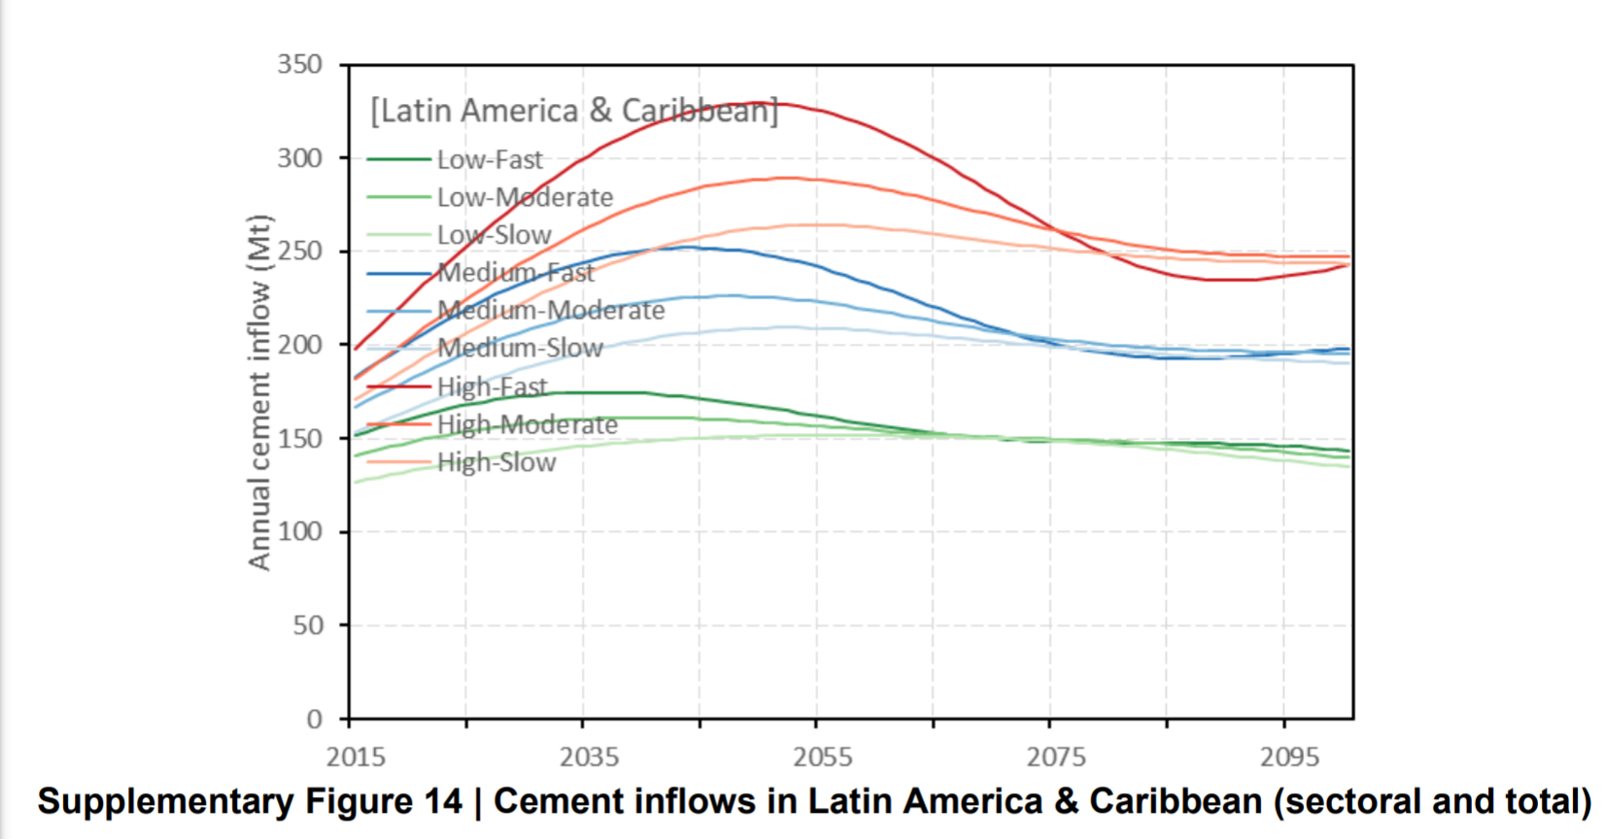
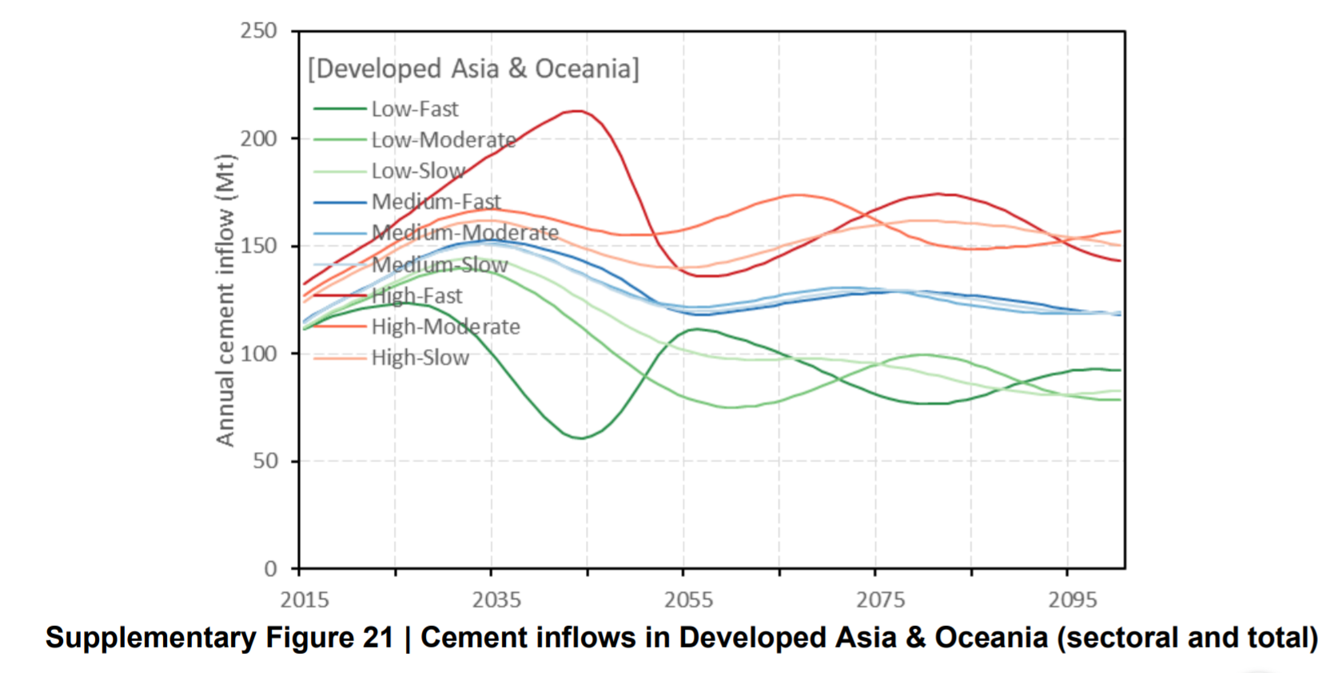
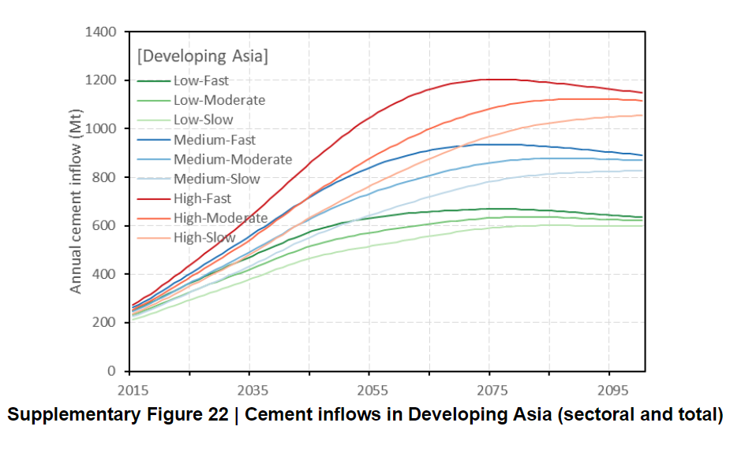

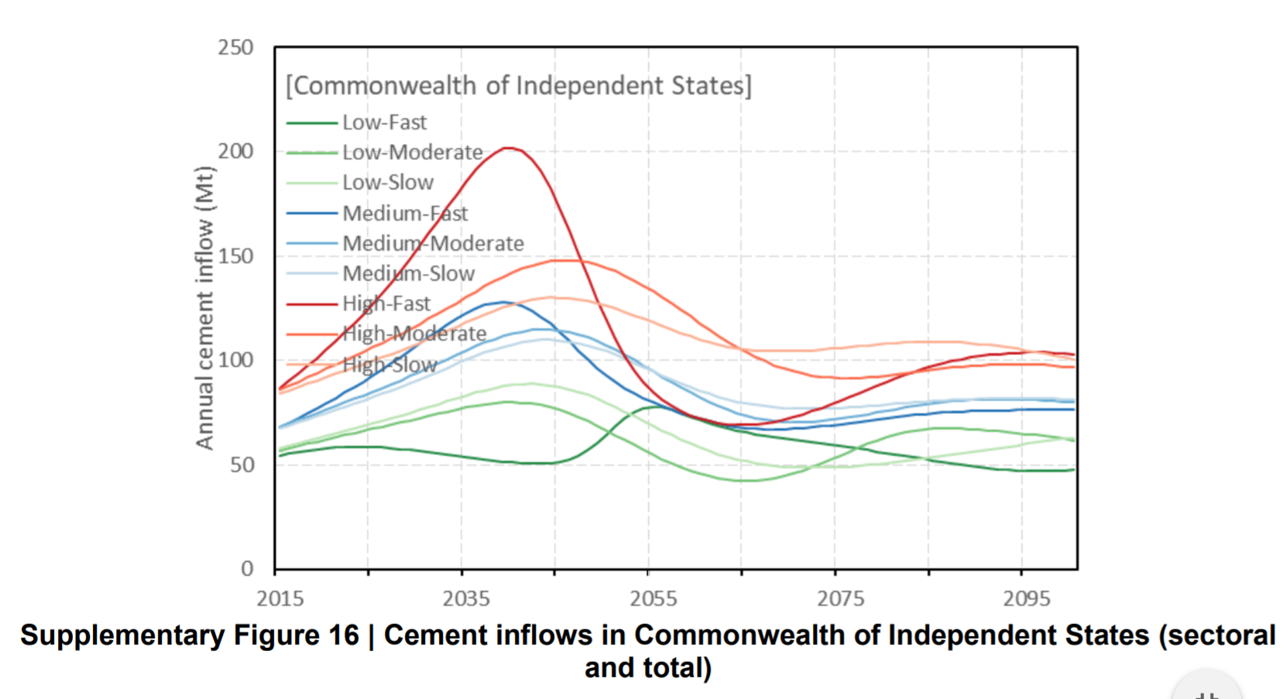
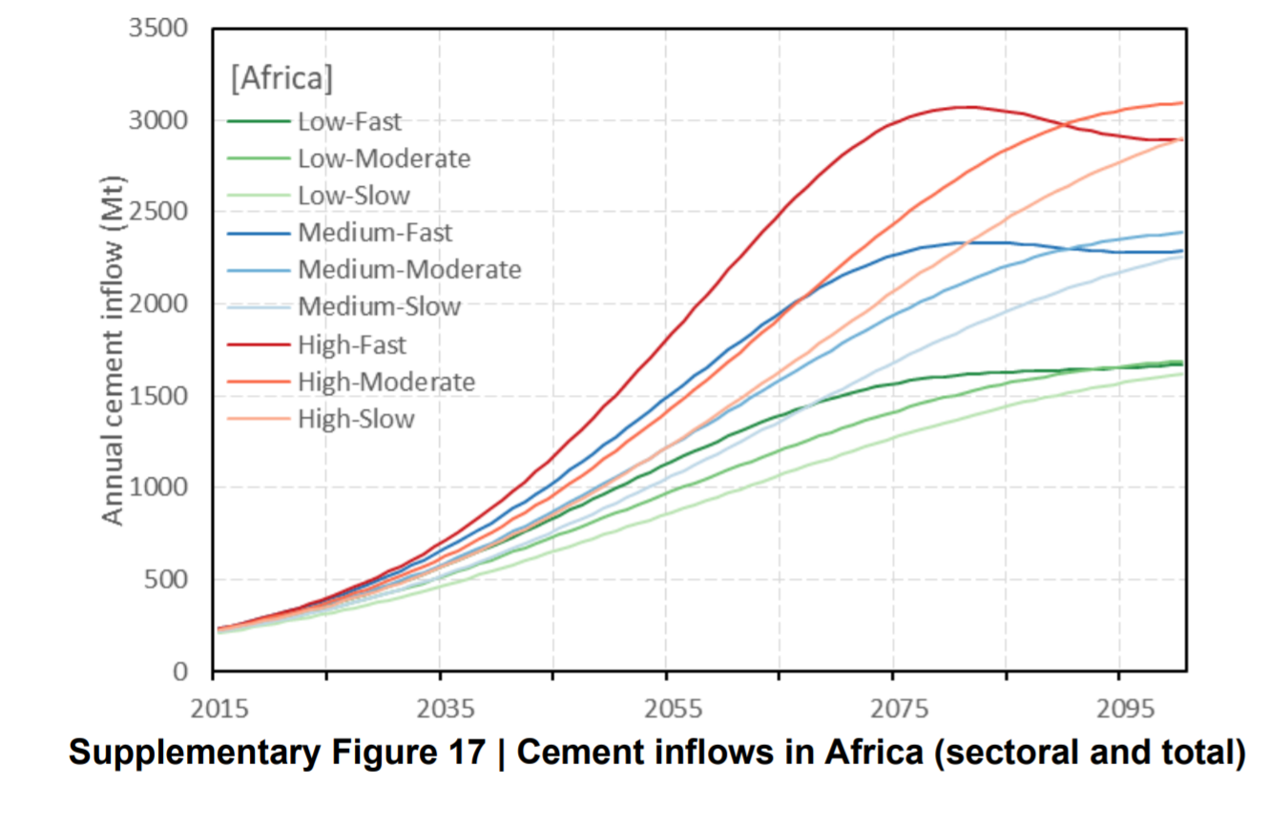

NOTE - graph from IEA can be seen below
NOTE - Any numerical information derived from the IEA graphs below should should be multiplied by up to 26% depending on year to obtain SDS scenario - proxy for society construction demand. (linear interpolation to be applied for intervening years).

